基础知识
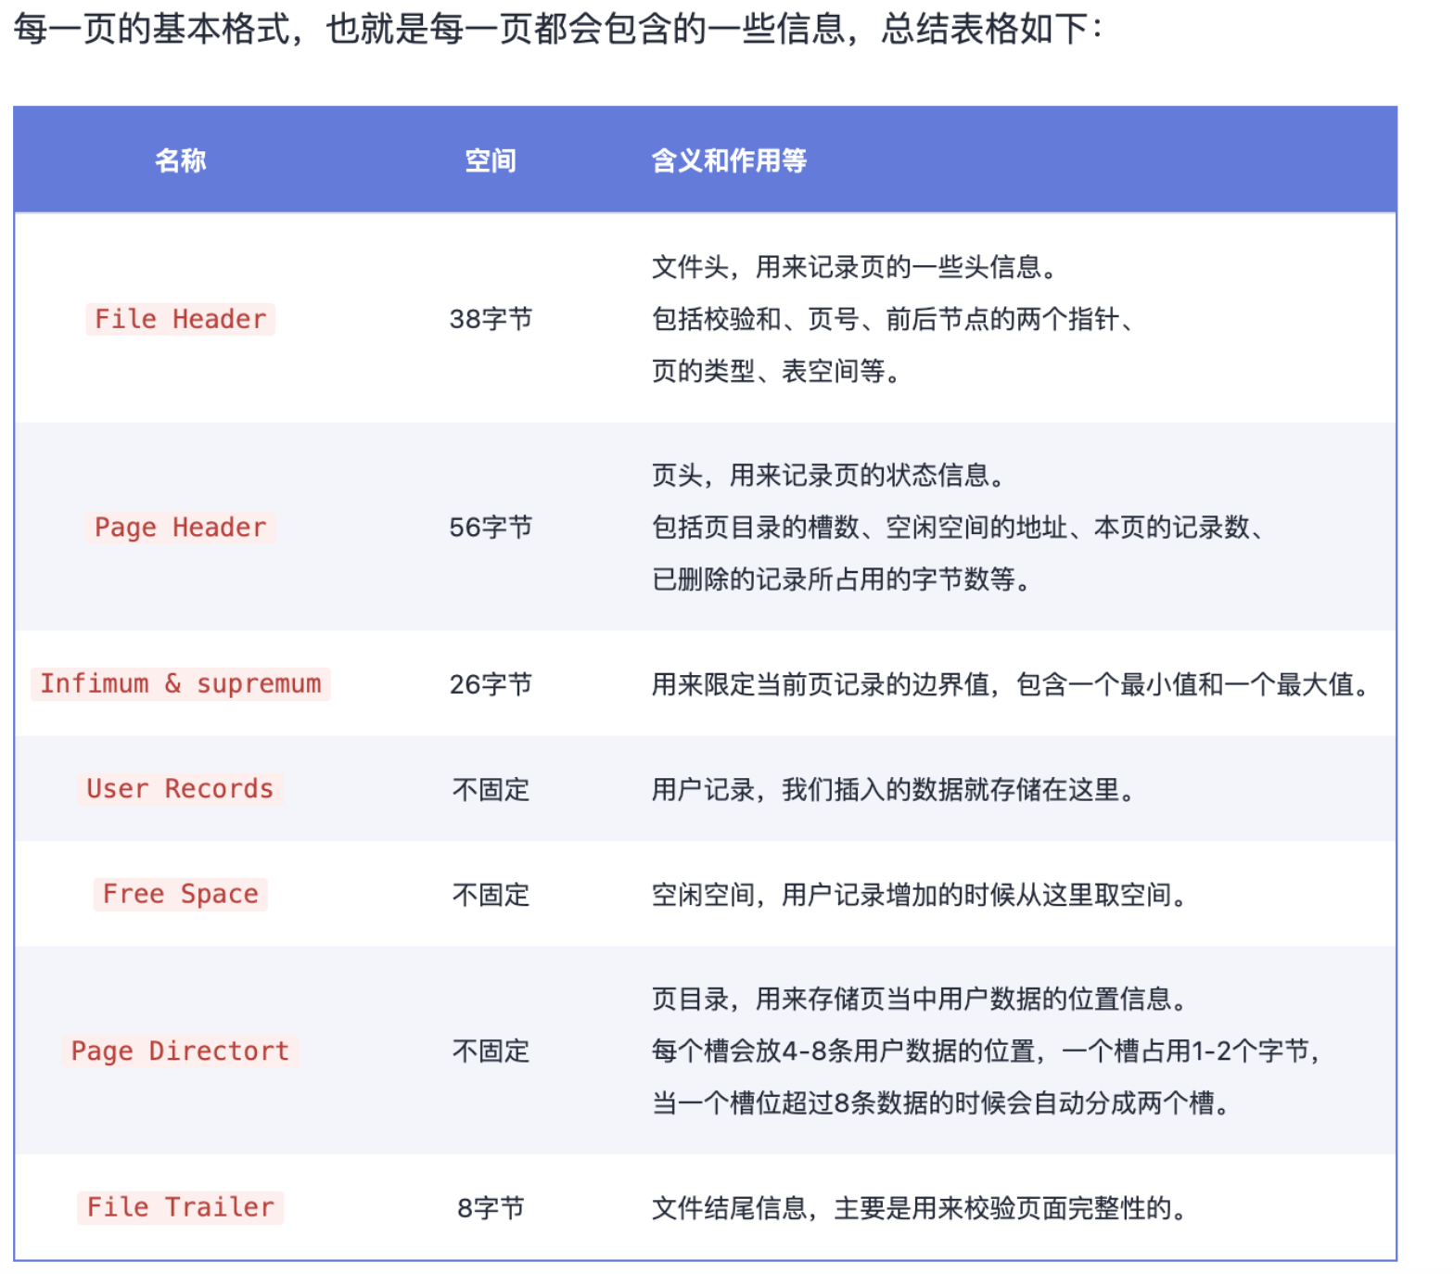
一页数据有16kb
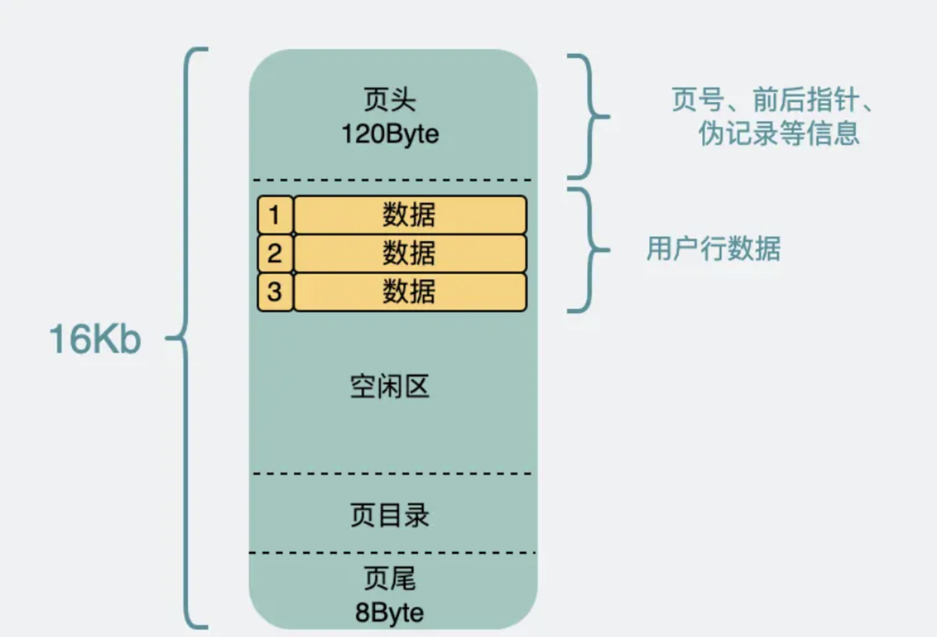

一条数据的样子

row_id | 6字节
trx_id | 6字节
roll_pointer | 7字节

